Offerte
 | Bestellung |  |  |  | lb_Trient

 | Offerte
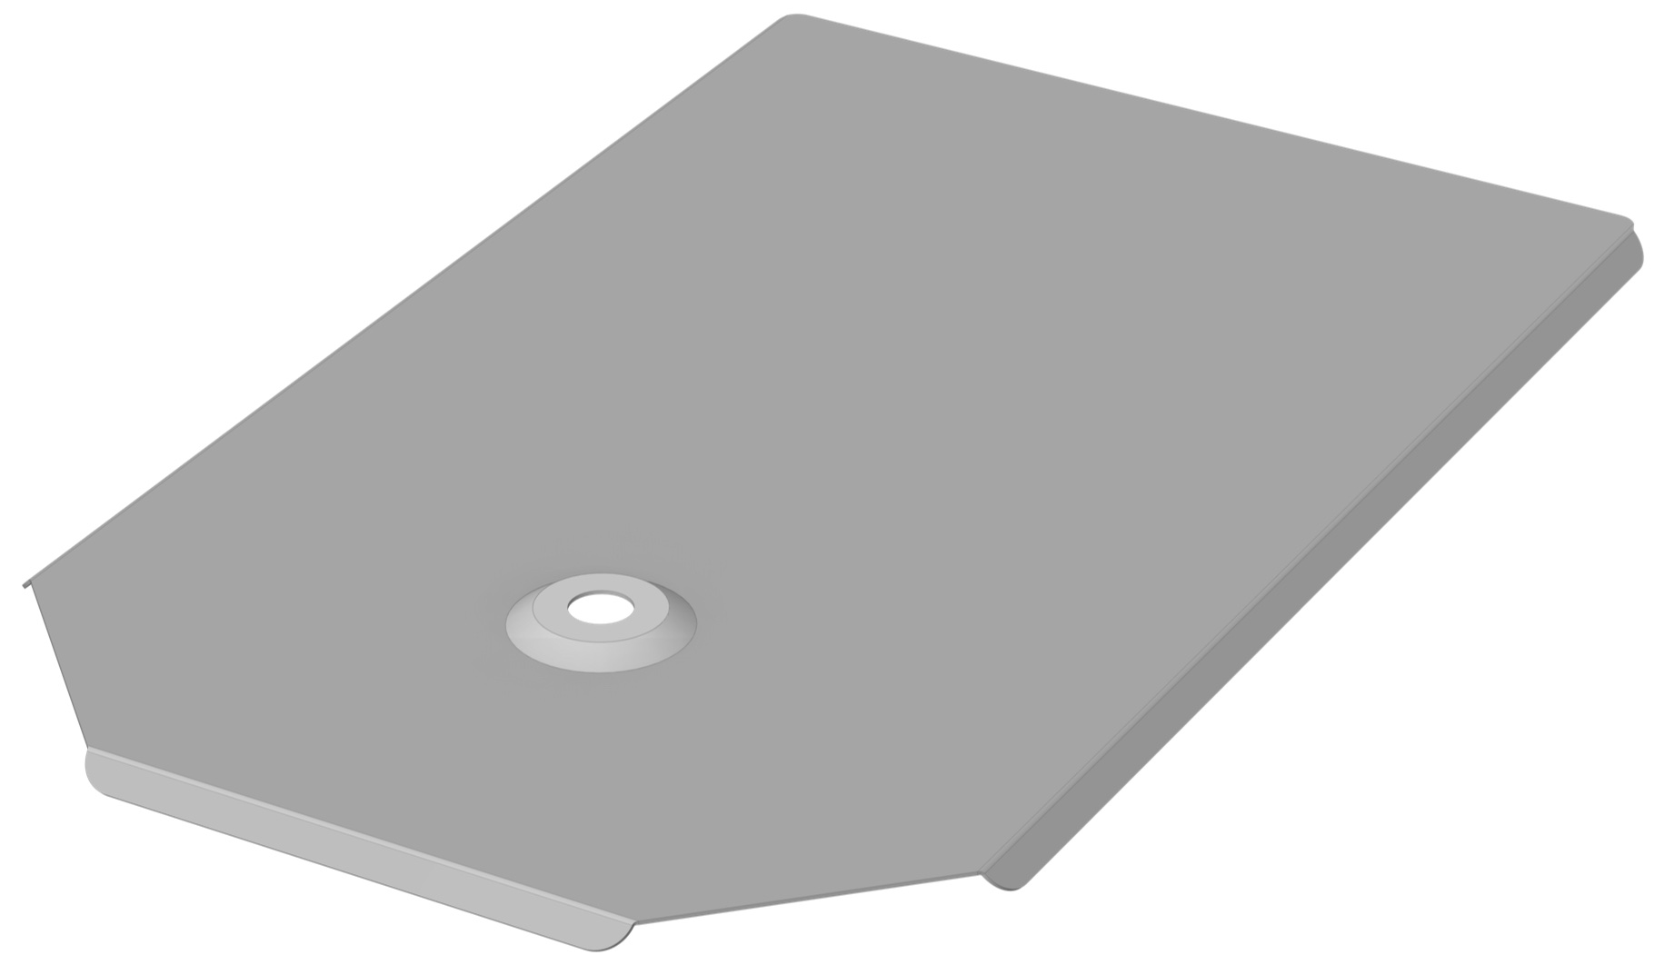
Firma:

Sachbearbeiter:

Kommission:

Datum: |  | 2024-03-22

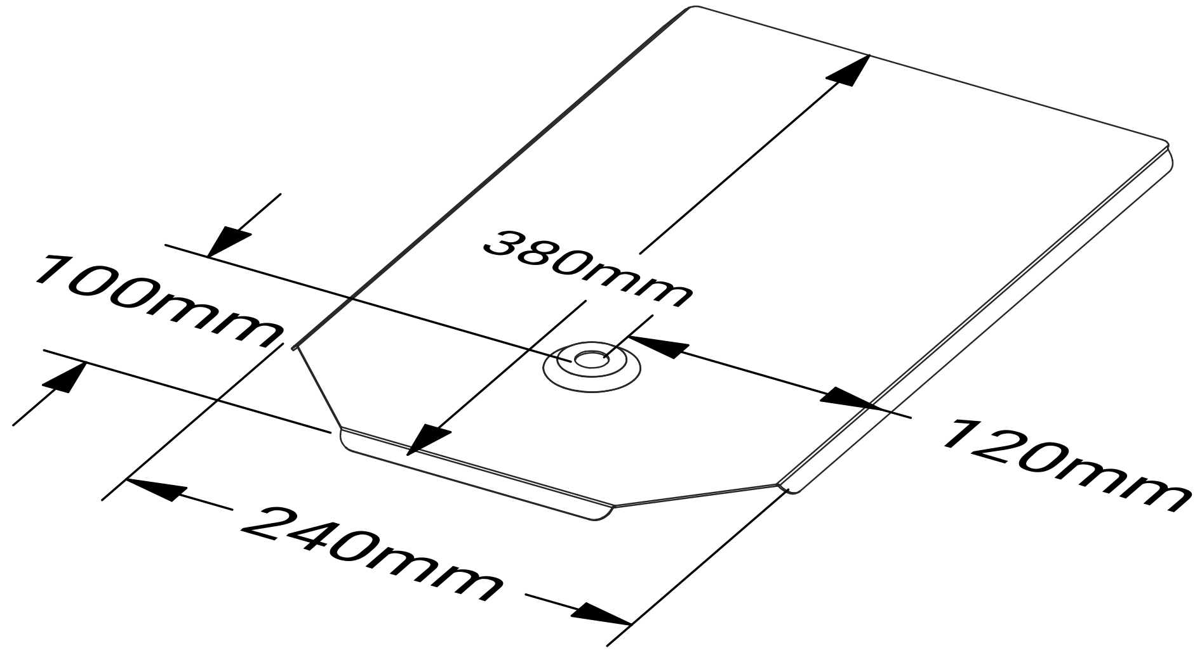

Material: |  | RAL - Farbe: | Materialstärke: | Menge:

Aluminium |  | blank | 1.00

Zubehör, Bemerkungen, Skizzen

